Sheet1
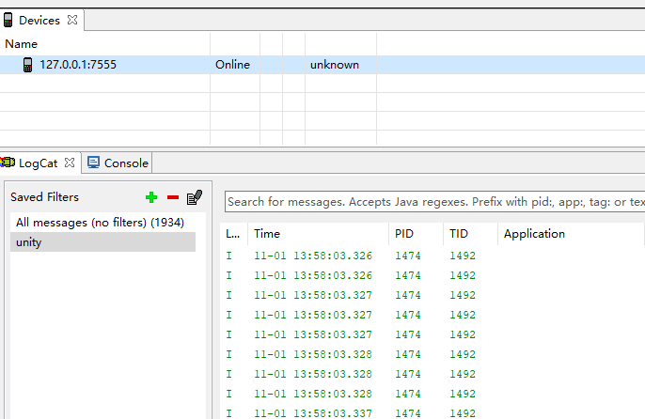
1、准备模拟器（MuMu,夜神等）
2、准备Android SDK，并配置SDK环境（sdk环境配置方法这里不进行说明，请自行百度）
 | 按以下路径找到Android调试器：
 | D:\sdk\tempToolsDir\lib\monitor-x86_64\eclipsec.exe
3、打开模拟器和调试器后
 | 使用命令行执行以下命令（这里以MuMu为例）：
 | adb connect 127.0.0.1:7555

注：不同模拟器对应不同的端口号，使用其他模拟器时只需更改端口号，再执行以上命令即可
附：各个模拟器版本号汇总：
 | https://www.52pojie.cn/forum.php?mod=viewthread&tid=829112

为了方便使用，可以将命令行保存为bat文件，参照同目录下 ADBMuMu.bat

